Hoja1
2023-12-29

LA PAZ 28 - HAEDO 4460-2005
BUENOS AIRES luquearti@gmail.com
____________________________________________________________________________________
"TENDEDEROS EXTENSIBLES”
“Hierro PINTADO”
“color BLANCO”
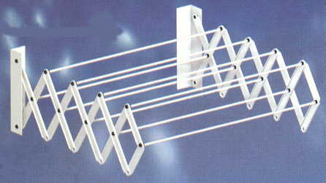

COD. | DESCRIPCION | PRECIO
TEX-03 | Tendedero EXTENSIBLE 45 cm. 7Varillas | 5215.88
TEX-04 | Tendedero EXTENSIBLE 45 cm. 9Varillas | 6520.50
TEX-05 | Tendedero EXTENSIBLE 60 cm. 7Varillas | 5588.63
TEX-06 | Tendedero EXTENSIBLE 60 cm. 9Varillas | 7079.63
TEX-07 | Tendedero EXTENSIBLE 80 cm. 7 Varillas | 5961.38
TEX-08 | Tendedero EXTENSIBLE 80 cm. 9Varillas | 7637.44
TEX-09 | Tendedero EXTENSIBLE 100 cm. 7varillas | 6520.50
TEX-10 | Tendedero EXTENSIBLE 100 cm. 9Varillas | 8759.63

M

